2022_03_data
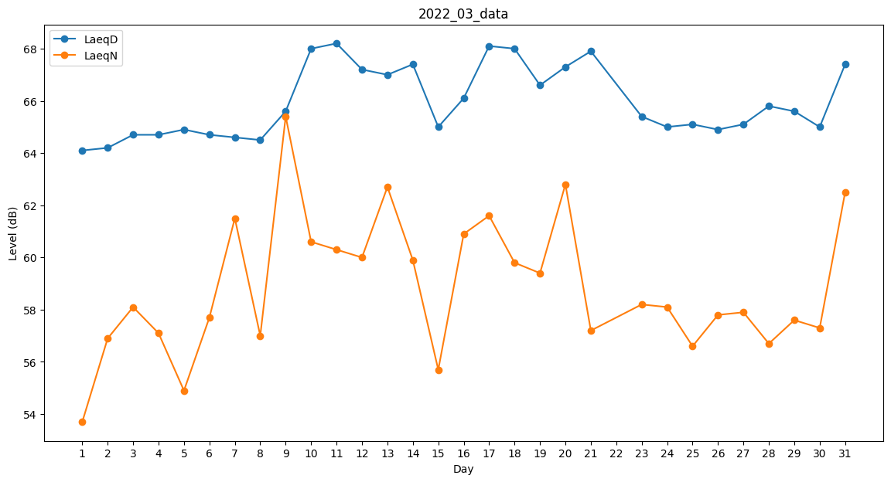
Day | LaeqD | LaeqN
1 | 64.1 | 53.7
2 | 64.2 | 56.9
3 | 64.7 | 58.1
4 | 64.7 | 57.1
5 | 64.9 | 54.9
6 | 64.7 | 57.7
7 | 64.6 | 61.5
8 | 64.5 | 57
9 | 65.6 | 65.4
10 | 68 | 60.6
11 | 68.2 | 60.3
12 | 67.2 | 60
13 | 67 | 62.7
14 | 67.4 | 59.9
15 | 65 | 55.7
16 | 66.1 | 60.9
17 | 68.1 | 61.6
18 | 68 | 59.8
19 | 66.6 | 59.4
20 | 67.3 | 62.8
21 | 67.9 | 57.2
22 | 0 | 0
23 | 65.4 | 58.2
24 | 65 | 58.1
25 | 65.1 | 56.6
26 | 64.9 | 57.8
27 | 65.1 | 57.9
28 | 65.8 | 56.7
29 | 65.6 | 57.6
30 | 65 | 57.3
31 | 67.4 | 62.5

